利用方法
利用前の準備 |  |  | ver.2.0

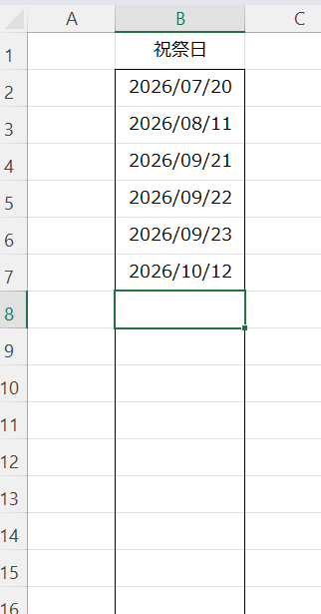
 |  |  | 「設定」シートの”祝祭日”の枠内に、管理したい期間中の祭日や休暇日を指定してください。
 |  |  | 土日以外にも非稼働日を考慮したい場合に指定すると、日数計算で考慮されます。

タスクの登録

 |  | ヘッダーの色がこの色になった列が入力可能な列です。
 |  | タスク | タスク名を記入します、何をするか明確かつ短い文言にしましょう。
 |  |  | 先頭に全角スペース「 」を入れてサブタスクにすることができます。（階層は1~6まで）
 |  | 開始予定 | 開始予定日の年月日を記入します。 |  | タスクの実施予定期間の表現は以下の6パターンで指定できます。 1. 「開始予定」と「終了予定」 2. 「開始予定」と「日数予定」 3. 「前提」と「終了予定」 4. 「前提」と「日数予定」 5. 「終了予定」と「前提」 6. 「終了予定」と「日数予定」
 |  |  | 空欄の場合「前提」欄に、前工程となるタスクの＃（番号）を指定すると指定したタスクの終了日翌日が開始予定日になります。
 |  | 終了予定 | 終了予定日の年月日を記入します。
 |  |  | 空欄の場合「日数予定」欄に、このタスクに必要な日数を指定すると指定した稼働日分先の日が終了予定日になります。 マイルストーンの場合はここに日付を入れます、複数入れる場合はカンマ、”、”、改行などで区切ります。 日付はyyyy/m/d（年月日）の形式で入れてください。
 |  | 日数予定 | タスク実施に必要な日数を指定すると、自動的に開始予定日又は終了予定日を計算します。
 |  | 前提 | 前工程となるタスクの＃（番号）を指定すると指定したタスクの終了日から自動的に開始予定日を計算します。
 |  | 終了実績 | 予定より遅れてタスクが完了した場合に、完了した日を指定します。”遅れ”の有無を表示したい場合に利用します。
 |  | 担当 | 担当者を記入します。（このバージョンではメモ代わりです、必要に応じて記載してください）
 |  | ステータス | 「未着手」→「着手」→「完了」 の状態を指定します。ガントチャートの色や遅れなどを表現するために利用されます。 「マイルストーン」にすると「終了予定」に入れた日付（複数可）に◆が表示されます。 「終了予定」が空の状態で「マイルストーン」にすると一時的に表示が崩れます。
 |  | メモ | 備考やメモの欄です、必要に応じて記載してください。

 | 記入例

 | 上部にある報告基準日と過去表示日数はガントチャートの表示設定です。

 |  | 報告基準日 | ガントチャートの表示の基準日を指定します。この基準日に対する進捗状況をグラフに反映します。（背景オレンジっぽい色）
 |  | 過去表示日数 | 基準日の前に何日分のチャートを表示するか設定します。報告周期に合わせるといいかと思います

 |  | 基準日までに終わるべきタスクが終わっていない場合 ≫ の表示が追加されます

開発情報
 | 新規開発日 |  | 2012-02-02
 | 最終更新日 |  | 2026-07-10 | ver.2.0： マイルストーン機能を追加
 |  |  | 2026-07-09 | ver.1.9 → ver.1.11: 行追加できるよう式はヘッダ内に埋めこみ。 終了日からの逆算に対応。
 |  |  | 2026-07-06 | ver.1.6 → ver.1.9: 1.7WBS番号をやめて連番に変更。 1.8集計行の自動判定を追加。スピル式に変更。1.9階層の差異6までOKに修正
 | 作成者 |  | 青柳 猛

